T0 Voorblad
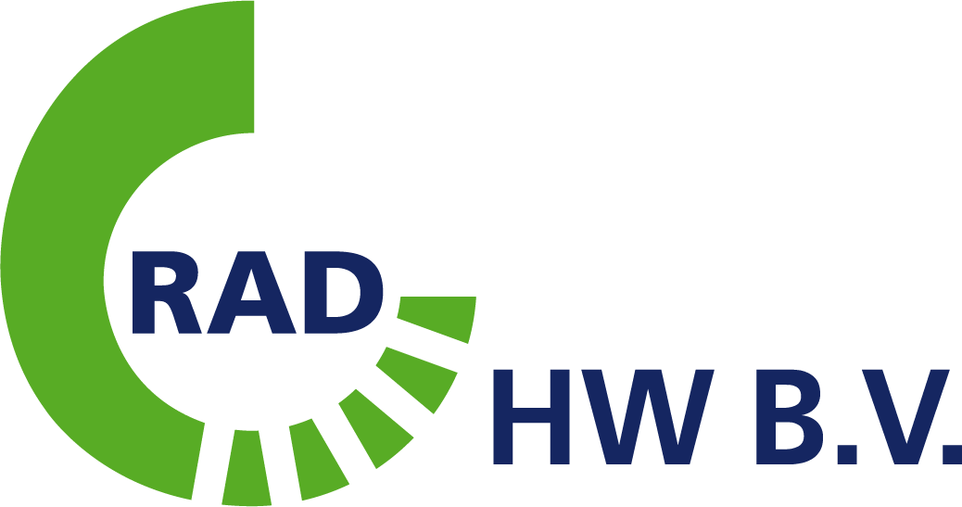
Bijlage 05 - Prijsinvulformulier - perceel 1

Technisch bestek behorende bij de aanbesteding 'Inzameling en verwerking van KCA' van RAD HW B.V. voor gemeenten Hoeksche Waard en Goeree Overflakkee

Inhoud:

Tab 7: | Prijsinvulformulier Perceel 1

